关系图
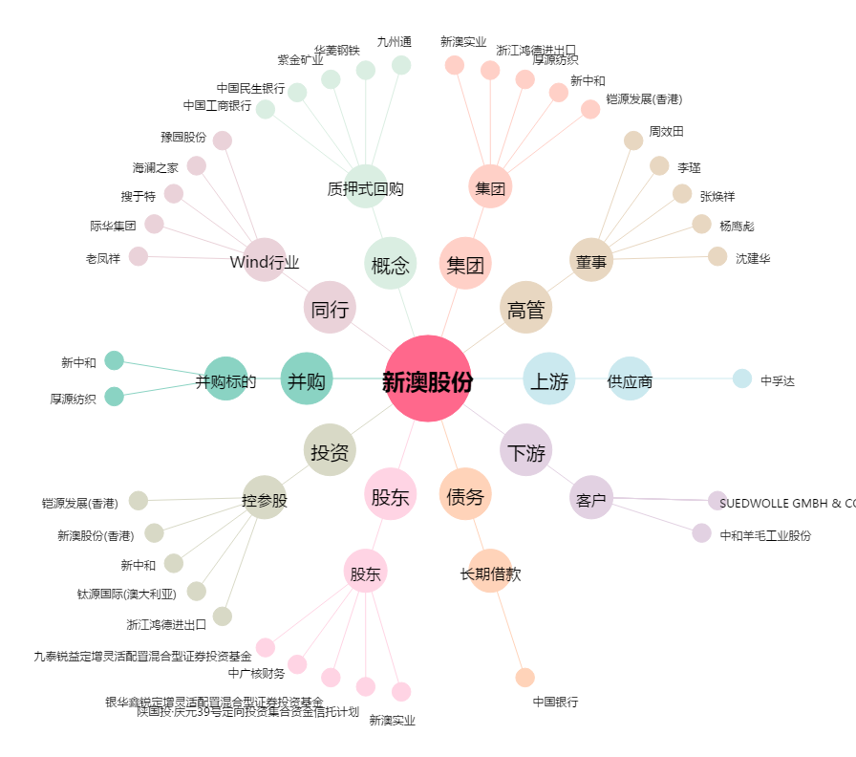
新澳股份[603889.SH] - 关系概览图

